計画フェーズ完了チェックリスト
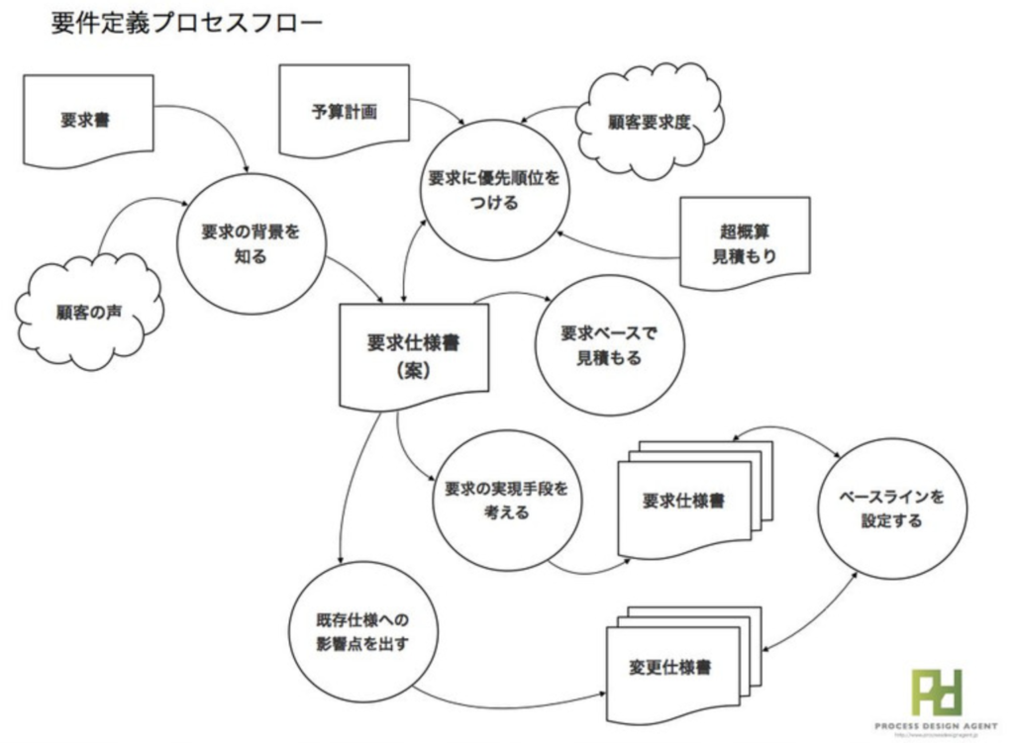
カテゴリ | 項目 | 完了日付 | 備考
スコープ | スコープ確定しているか(要件定義書or改造仕様書などの作成)
スコープ | WBSは作成できているか
スコープ | 納品物一覧(ドキュメントプラン＋ソースコード)は作成できているか |  | プロセス設計として、PFDを用意したほうがいい
スケジュール | ガントチャートは引けているか
スケジュール | 進捗管理方法は確定しているか(Redmineなど)
コスト | 生産指標、見積もり方法は検討できているか
コスト | 技術見積書が作成できているか
品質 | 非機能要件の定量目標値が作成できているか
品質 | テスト品質保証は決定しているか(バグ何件出すとか)
品質 | レビュー方針(社内・社外)は確定しているか
品質 | テスト方針(単体・結合・機能・非機能)は決定しているか
資源 | プロジェクト完了までにお客様に支給頂く資源は確定しているか |  | テスト方針と合わせて「物品・要員」がいつまでに何を借りる必要があるか整理する
資源 | お客様資源の管理表は作成できているか
資源 | EVMなど工数管理表は作成できているか
ステークホルダ | 体制図(お客様・チームメンバ)が作成できているか
リスク | リスク管理表は作成できているか
リスク | コンティンジェンシープランは用意できているか(予期せぬ事態に備えて、予め定めておく緊急時対応計画)
リスク | 課題管理表は作成できているか
コミュニケーション | お客様との連絡手段は定められているか(メール・チャット・電話・Web会議・対面)また、ツールの準備完了しているか。
コミュニケーション | 社内のコミュニケーション方法は定められているか(C&Cの内容、打合せするときのルール・アジェンダ等)
コミュニケーション | 社外のコミュニケーション方法は定められているか(週次報告？どのように？どんな内容を？)
開発環境の整備 | 開発環境(IDE/コンパイラなど)は不明確な点がないか
開発環境の整備 | 実行環境で不明確な点がないか
開発環境の整備 | 構成管理(SVN/Git)は準備できているか
開発環境の整備 | テスト環境(実機必要とか、テストFWの選定など)は確定しているか
開発環境の整備 | その他、テストに使用するためのツールなどは検討済んでいるか

計画時の注意事項
・開発規模をなるべく早く把握して、上司に報告。要員の確保するスケジュールを優先して検討すべき。人はすぐには集まらない。
・テストには実機、特殊な環境が必要なのか判断する。借用できるか、必要な台数確保できるかも重要。
・体制が整わないか、スケジュールが困難な場合のお客様の相談も速やかにすべき。
→スケジュール優先か(スコープ調整できるか)、スコープ優先か(スケジュール調整できるか)
・予算が合わない場合(お客様想定より規模が大きそうな場合)
→同じく、搭載機能の調整(スコープ)、納品物の調整(品質担保の松竹梅を用意)
・リリースフローも考慮しておく。

最初にやるべきこと
メンバーには、改修するために不明点の調査を進めてもらう。
その間に、作業の洗い出し(マインドマップ的な)、PFDの作成を行う。

